Palgid_ÜP
Üldandmed
firma
aasta
...
Puidu müük
Summad
/ S_kogus
/ S_maksumus
P_müügid
kuupäev
müüja (nimi)
/ vald
liik
sort
kogus
/ hind
/ maksumus
1..*
1
1
P_hinnad
liik
S_1
S_2
S_3
S_4
S_5
M_töötajad
vald
nimi
telefon
isikukood
Koond
Päring
*
3..*
2..*
*
1
Diagramm
1..2
Töötajad
isikukood
nimi
vald
palgaaste
telef
1..*
Variandid | Hinnad | Tööötajad
Rakendus "Puidu müük". Ülesande püstitus
Koostada rakendus, mis võimaldab teha puidu müümise arvestust. Rakenduse andmemudel on toodud skeemil. Rakenduses kasutada nimesid!!!
Müüjate andmed eraldada eraldi töölehele tabelisse M_töötajad vastavalt variandile: kolm valda tabelist Töötajad, kasutades arendatud filtrit. Eraldada nõutud väljad skeemil toodud järjekorras. Sorteerida tabel kahe tunnuse: vald ja nimi, järgi.
Tabel P_müügid luua Table-objektina (List-objekt 2003-s)
Müüjate nimede ning puidu liikide ja sortide valimiseks kasutada valideerimist.
Vald leida müüja nime järgi tabelist M_töötajad, kasutades funktsioone INDEX ja
MATCH; määrata nimed vajalikele tulpadele
Hind leida liigi ja sordi alusel tabelist P_hinnad funktsiooni VLOOKUP abil
Tabelise tekitada vähemalt 20-25 rida
Tabeli alusel teha eraldi lehel variandiga määratud koondid kasutades risttabeleid ja funktsiooni SUMIF. Teha omal valikul koondandmete põhjal 1-2 diagrammi.
Teha omal valikul vähemalt 2 päringut arendatud filtriga.
Proovige tüüptegevusi tabelitega: andmete lisamist, eemaldamist, sorteerimist, filtreerimist jm. Olge valmis töö kaitsmisel nende oskuste demonstreerimiseks.

Fun_Uur
Funktsioonide uurimine. Ülesande püstitus
Koostada rakendus, mis võimaldab teha kolme ühemuutuja funktsiooni: F1, F2 ja F3 = F1 + F2 graafikud valitaval lõigul etteantava sammuga ning leida sama lõigu jaoks variandiga määratud karakteristikud. Lõik määratakse dünaamiliselt alguse, sammu ja punktide arvu (k) järgi (viimane sõltub kopeeritud ridade arvust.
Graafikute tegemiseks vajalik tabel luua Table-objektina (List-objektina 2003-s). Lõigu pikkus võiks tüüpiliselt olla 5-10 ühikut, samm - 0,1-0,2 ühikut.
Funktsioonide variandid valida lehelt
Karakteristikute variandid valida lehelt
Karakteristikud
Funktsioonid

Funktsioonid
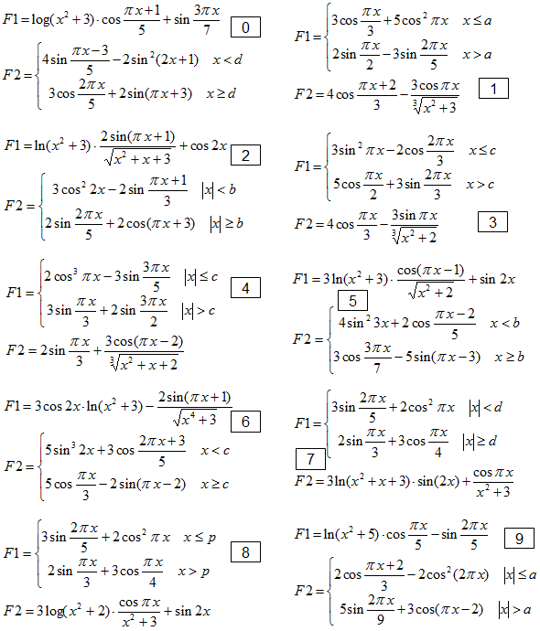
Funktsioonide variandid (valida õppemärkmiku viimase numbri järgi)

Karakteristikud
Karakteristikute variandid
a - õppemärkmiku viimane number, b - eelviimane, c - vimmase ja eelviimase numbri summa viimane number

a | keskmine | b | integraal või | c | max või min ja
 |  |  | pindala |  | asukoht
0 | F1 abskesk, F3 kesk | 0 | F2 integ, F3 pind | 0 | F2 absmax
1 | F2 poskesk, F3 kesk | 1 | F1 pind, F2 integ | 1 | F2 min
2 | F2 abskesk, F3 kesk | 2 | F1 integ, F3 pind | 2 | F3 absmax
3 | F1 kesk, F2 negkesk | 3 | F3 integ, F3 pind | 3 | F3 max
4 | F1 abskesk, F3 kesk | 4 | F2 integ, F2 pind | 4 | F3 absmax | ÕM nr.:
5 | F2 kesk, F3 abskesk | 5 | F1 pind, F1 integ | 5 | F3 min
6 | F1 kesk, F2 abskesk | 6 | F1 pind,F3 integ | 6 | F1 absmax |  | Variant | Ülesanne
7 | F3 kesk, F2 negkesk | 7 | F2 integ, F3 pind | 7 | F2 max | Keskmine
8 | F1 kesk, F3 negkesk | 8 | F2 pind, F3 integ | 8 | F1 min | Integraal, pindala
9 | F2 kesk, F3 poskesk | 9 | F1 integ, F2 pind | 9 | F3 max | Max või min
Lühendid
kesk - funktsiooni väärtuste aritmeetiline keskmine
negkesk - negatiivsete väärtuste aritmeetiline keskmine
poskesk - positiivsete väärtuste aritmeetiline keskmine
abskesk - absoluutväärtuste aritmeetiline keskmine
pind - pindala
integ - määratud integraal
min - minimaalne väärtus lõigul ja asukoht
max - maksimaalne väärtus lõigul ja asukoht
absmax - absoluutväärtuselt suurim lõigul ja asukoht

Integ
Määratud integraali ja pindala arvutamine
Määratud integraalile vastab funktsiooni kõvera ja x telje vahel asuva ala algebraline pindala (ülalpool x telge asuvate alade pindala on positiivne, allpool negatiivne).
Integraalide (pindalade) väärtuste leidmiseks on mitmeid erinevaid meetodeid ja valemeid (ristküliku, trapetsi, Simpsoni jm). Siin kasutatakse trapetsivalemit. Selle meetodi korral asendatakse tegelik kõver murdjoonega, mille sõlmed asuvad punktides: x = a, a+h, a+2h, ... b.

Integraali ligikaudne väärtus leitakse valemiga:

Pindala absoluutväärtuse leidmiseks peab võtma summas ordinaatide absoluutväärtused.

